关系图
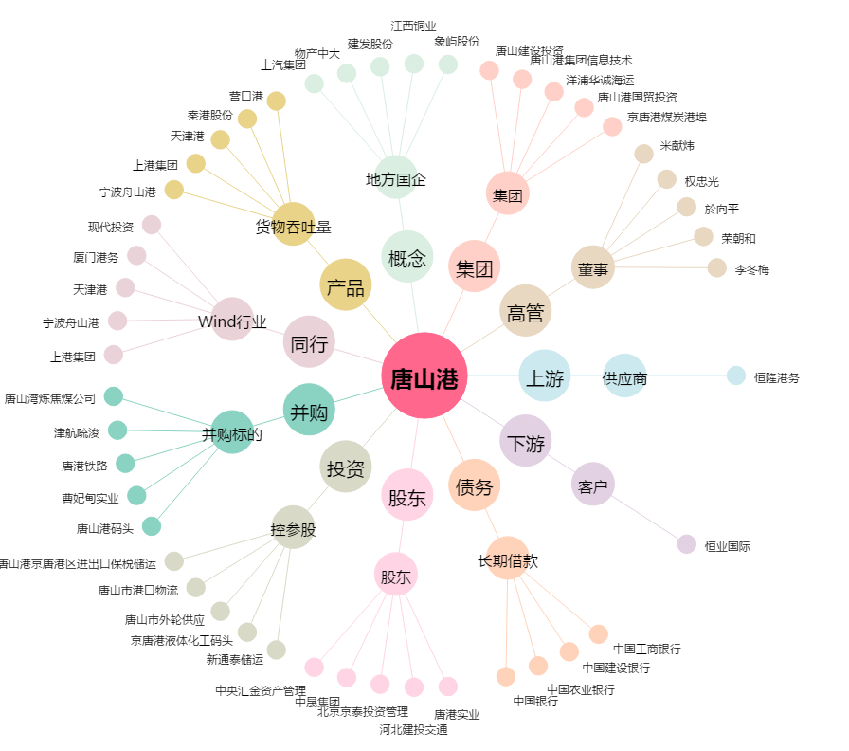
唐山港[601000.SH] - 关系概览图

